Sheet1
 | alpha | 0.05

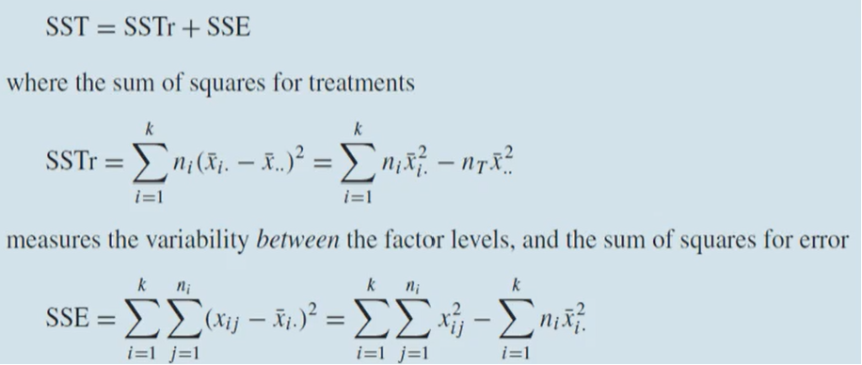
 | level 1 | level 2 | level 3
 | 5 | 6 | 4
 | 6 | 5 | 3
 | 6 | 4 | 3
 | 5 | 7 | 3
 | 4 | 4 | 4

overal mean | 4.6
mean | 5.2 | 5.2 | 3.4
sample size | 5 | 5 | 5 | 15

SSTr | 1.8 | 1.8 | 7.2 | 10.8

SSE | 0.04 | 0.64 | 0.36
 | 0.64 | 0.04 | 0.16
 | 0.64 | 1.44 | 0.16
 | 0.04 | 3.24 | 0.16
 | 1.44 | 1.44 | 0.36 | 10.8

ANOVA table
 | DF | SS | MS | F | p-value
Treatment | 2 | 10.8 | 5.4 | 6 | 0.015625 | <- if alpha = 0.05, reject h0
Error | 12 | 10.8 | 0.9
Total | 14 | 21.6

So then perform pairwise comparison:

alpha | 0.05 |  | mu1-mu2 | -1.599476 | 1.599476
q_0.05,3,12 | 3.77 |  | mu1-mu3 | 0.200524 | 3.399476
sigma | 0.948683 |  | mu2-mu3 | 0.200524 | 3.399476

 | xbar_3 |  | xbar_1
 |  |  | xbar_2
 | mu_1 and mu_2 are indistinguishable but mu_3 is the smallest

 | 분산 분석: 일원 배치법

 | 요약표
 | 인자의 수준 | 관측수 | 합 | 평균 | 분산
 | Column 1 | 5 | 26 | 5.2 | 0.7
 | Column 2 | 5 | 26 | 5.2 | 1.7
 | Column 3 | 5 | 17 | 3.4 | 0.3

 | 분산 분석
 | 변동의 요인 | 제곱합 | 자유도 | 제곱 평균 | F 비 | P-값 | F 기각치
 | 처리 | 10.8 | 2 | 5.4 | 6 | 0.015625 | 2.8067956057
 | 잔차 | 10.8 | 12 | 0.9

 | 계 | 21.6 | 14

